상품제안서
해킹방지 트레블 여권지갑 | 상품코드: F11527

 |  |  |  |  |  |  | 02-412-0044 | www.easy1.co.kr
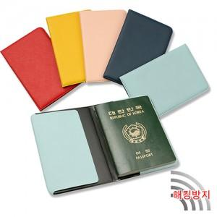

【상세/제작정보】 | 금박, 은박, 백박, 먹박 변경은 별도 문의주세요

【인쇄/포장옵션】 | 불박 / 별도문의

【공급단가】 | 수량 | 300~ | 1,000~ | 2,000~ | 3,000~ | 5,000~
*VAT별도 | 단가 | 3,100원 | 2,990원 | 2,870원 | 2,760원 | 2,690원

【상품 URL】 | https://easy1.co.kr:443/src/goods_detail.php?gdno=11527

